400
BRM1012中国山地600㎞ 22:00 スタート
 | （距離は参考値） |  |  |  |  |  |  |  | 2024/9/6作成
NO. | 区間 距離 | 積算距離 | S=信号 | 交差点名 | 進路 | 標識 | ルート | 情報、その他 | クローズ
1 | 0.0 | 0.0 | スタート |  | 左 |  |  | スタート | 12）22：30
2 | 0.2 | 0.2 | ┳字路 |  | 左 |  |  | 左折する
3 | 0.1 | 0.3 | ┳字路 |  | 右 |  |  | 右折する
4 | 0.3 | 0.6 | ╋字路 S |  | 左 |  | K185 | 左折して県道185号に入る
5 | 0.8 | 1.4 | ╋字路 S | 無津 | 直進 | 撫川 | K153 | 無津（交差点）を直進して、そのまま県道153号へ進む (撫川 の表示)
6 | 3.4 | 4.8 | ┫字路 S |  | 左 | 吉備 | K153 | 左折してそのまま 県道153号 を進む (吉備 の表示)
7 | 2.6 | 7.4 | ┣字路 |  | 右 |  |  | 右折して南橋に入る
8 | 0.1 | 7.5 | ┳字路 |  | 左 |  |  | 左折する
9 | 2.7 | 10.2 | ┫字路 S |  | 左 |  |  | 左折する
10 | 2.2 | 12.4 | ┫字路 |  | 左 |  |  | 左折して高塚橋に入る
11 | 0.1 | 12.5 | ┳字路 |  | 右 |  |  | 右折する
12 | 5.0 | 17.5 | ┳字路 |  | 左 |  |  | 左折する
13 | 0.7 | 18.2 | ┳字路 |  | 左 |  | R429 | 左折して国道429号に入る
14 | 1.5 | 19.7 | ┣字路 S |  | 右 |  | K71 | 右折して県道71号に入る
15 | 8.3 | 28.0 | ┣字路 |  | 右 | 宇甘 | K367 | 右折して県道367号に入る (宇甘 の表示)
16 | 2.4 | 30.4 | ┳字路 |  | 右 | かながわ | K31 | 右折して県道31号に入る (かながわ/​御津スポーツパーク の表示)
17 | 2.4 | 32.8 | ┫字路 S |  | 左 |  |  | 左折する
18 | 3.7 | 36.5 | ┳字路 |  | 左 |  | K211 | 左折して県道211号に入る
19 | 0.1 | 36.6 | ┣字路 |  | 右 |  |  | 右折する
20 | 1.9 | 38.5 | ╋字路 S | 建部中学校前 | 右 |  | R484 | 建部中学校前（交差点） を右折して 国道484号 に入る
21 | 1.0 | 39.5 | ┳字路 |  | 左 |  | R484 | 左折してそのまま 国道484号 を進む
22 | 10.8 | 50.3 | ┳字路 S |  | 左 | 津山 | R484 | 左折してそのまま 国道484号 を進む (津山/​美作/​吉井竜天オートキャンプ場 の表示)
23 | 7.5 | 57.8 | ┳字路 S |  | 左 | 津山 | R374 | 左折して国道374号に入る (津山/​美作/​湯郷温泉 の表示)
24 | 16.5 | 74.3 | ┣字路 S | 入田 | 右 | 姫路 | R179 | 入田（交差点） を右折して 国道179号 に入る (姫路/​佐用/​宮本武蔵生誕地/​津山公共職業安定所美作出張所/​西粟倉村 の表示)
25 | 20.8 | 95.1 | ┳字路 S | 上月三差路 | 左 | たつの | R179 | 上月三差路（交差点） を左折して 国道179号/​国道373号 に入る (たつの/​佐用の表示)
26 | 9.2 | 104.3 | ╋字路 S |  | 左 |  | K53 | 左折して県道53号に入る
27 | 22.3 | 126.6 | PC1 |  |  |  |  | PC１ ローソン千種黒土店（右側） | 13）06：28
28 | 0.0 | 126.6 | ╋字路 S | 室橋東詰 | 右 | 波賀 | R429 | 室橋東詰（交差点） を右折して 国道429号/​県道72号 に入る (波賀/​ちくさ高原/​ の表示)
29 | 1.2 | 127.8 | ╋字路 S | 千草 | 右 | 国道29 | R429 | 千草（交差点） を右折してそのまま 国道429号 を進む (皮賀/​国道29号 の表示)
30 | 9.9 | 137.7 | ┳字路 S | 斉木口 | 左 | 鳥取 | R29 | 斉木口（交差点） を左折して 国道29号/​国道429号 に入る (鳥取/​若桜 の表示)
31 | 37.6 | 175.3 | ┣字路 S |  | 右 | 氷ノ山 | R482 | 右折して国道482号に入る (氷ノ山/​若桜ゆはら温泉 の表示)
32 | 10.3 | 185.6 | ┫字路 |  | 左 |  |  | 左折する
33 | 0.1 | 185.7 | 通過チェック１ |  | Uターン |  |  | 通過チェック１ 氷太くんの看板（写真） | 参考13）10：24
34 | 0.1 | 185.8 | ┳字路 |  | 右 |  | R482 | 右折して国道482号に入る
35 | 10.3 | 196.1 | ┳字路 S |  | 右 | 鳥取 | R29 | 右折して国道29号/​国道482号に入る (鳥取/​八頭/​鳥取砂丘/​ふるさとの森 の表示)
36 | 6.1 | 202.2 | ┫字路 |  | 左 | 船岡 | K6 | 左折して県道6号に入る (船岡 の表示)
37 | 8.3 | 210.5 | ┣字路 |  | 直進 | 国道53 | R482 | 国道482号を進む (国道53号/​鳥取自動車道 の表示)
38 | 5.4 | 215.9 | ┳字路 |  | 左 | 国道53 | K32 | 左折し県道32号へ (国道53号/​鳥取道 の表示)
39 | 3.7 | 219.6 | ╋字路 S | 河原橋東 | 左 | 岡山、津山 | R53 | 河原橋東（交差点） を左折
40 | 0.7 | 220.3 | ┫字路 |  | 左 |  |  | 道の上にあるファミリーマートへ
41 | 0.3 | 220.6 | PC２ |  | 直進 |  |  | PC２ ファミリーマート 道の駅かわはら店 | 13）12：44
42 | 0.3 | 220.9 | ┳字路 |  | 左 |  | R53
43 | 6.9 | 227.8 | ┣字路 S | 用瀬橋 | 右 | 佐治、辰巳峠 | R482
44 | 31.0 | 258.8 | ┳字路 |  | 右 | 倉吉、人形峠 | R179
45 | 12.3 | 271.1 | ┫字路 |  | 左 | 真庭 | R482
46 | 7.1 | 278.2 | ┣字路 |  | 右
47 | 0.6 | 278.8 | ┳字路 |  | 右
48 | 4.1 | 282.9 | ┳字路 |  | 右 | 倉吉、犬狭峠 | R313
49 | 0.2 | 283.1 | ┳字路 |  | 右 |  | R313
50 | 0.9 | 284.0 | ┣字路 S |  | 直進 | 米子、江府 | R482
51 | 0.3 | 284.3 | ┣字路 |  | 右 |  | K422 | 右折箇所に横断歩道がないので右折に注意！
52 | 1.2 | 285.5 | ┳字路 |  | 左 |  | K422
53 | 10.7 | 296.2 | ┳字路 |  | 右 | 大山 | K144
54 | 0.4 | 296.6 | ┣字路 |  | 右 | 大山 | K144
55 | 6.5 | 303.1 | 通過チェック２ |  | 直進 |  | K114 | 通過チェック２（写真） 鬼女台展望台入口の牛の看板 | 参考13）18：12
56 | 2.7 | 305.8 | ╋字路 |  | 左 | 大山 | K45 | 左折して大山環状道路/​県道45号に入る
57 | 1.8 | 307.6 | ┣字路 |  | 右 | 桝水原 | K45 | 右折し県道45号（桝水原の表示）
58 | 4.2 | 311.8 | ┫字路 |  | 左 |  |  | 左折する
59 | 0.4 | 312.2 | ┣字路 |  | 右 |  |  | 右折する
60 | 7.3 | 319.5 | ┳字路 |  | 右 |  | K52 | 右折して県道52号に入る
61 | 10.5 | 330.0 | ╋字路 |  | 右 |  | K45 | 右折して県道45号に入る（ルートが交差しているので注意！左折しない事！）
62 | 4.4 | 334.4 | ┣字路 |  | 直進 | 大山 | K158 | 大山環状道路/​県道158号を進む
63 | 1.0 | 335.4 | ┫字路 |  | 左 | 岸本 | K284 | 左折して県道284号に入る
64 | 1.2 | 336.6 | 通過チェック３ |  | 直進 |  | 直進 | 通過チェック3（写真）みるくの里の看板 | 参考13）20：28
65 | 5.9 | 342.5 | ╋字路 |  | 左 | 岸本、R181 | K36
66 | 4.8 | 347.3 | ┳字路 S | 吉定 | 左 | 新見、溝口 | R181,K53
67 | 0.6 | 347.9 | ┳字路 S | 伯耆大橋南 | 左 | 新見、江府 | R181
68 | 3.9 | 351.8 | ┣字路 S | 鬼守橋 | 右 | 二部 | K1 | 右折して 県道1号 に入る
69 | 0.3 | 352.1 | ┣字路 |  | 直進 |  | K46 | 出雲街道/​県道46号を進む
70 | 18.1 | 370.2 | ╋字路 S | 黒坂橋 | 右 | 上石見 | R180 | 右折して 国道180号 に入る
71 | 6.7 | 376.9 | ┳字路 |  | 左 | 広島 | R183 | 左折して国道183号に入る
72 | 0.3 | 377.2 | ┫字路 S | 諏訪 | 直進 | 新見 | R183 | 直進して 日野往来 に入る
73 | 2.0 | 379.2 | ┣字路 S | 日南町生山 | 右 |  | K8 | 右折して 日野往来/​県道8号 に入る。この先ローソンあり。
74 | 2.6 | 381.8 | ┫字路 |  | 左 | 上石見 |  | 左折する（上石見、かすみICの表示）
75 | 2.6 | 384.4 | ┳字路 |  | 左 |  |  | 左折する
76 | 1.2 | 385.6 | ╋字路 |  | 右 |  | K8 | 右折して県道8号に入る
77 | 1.7 | 387.3 | ┣字路 |  | 右 |  | K211 | 右折して県道211号に入る
78 | 7.0 | 394.3 | ┫字路 |  | 直進 |  | K11 | 県道11号を進む
79 | 2.9 | 397.2 | ┫字路 |  | 左 |  |  | 左折する
80 | 5.3 | 402.5 | 通過チェック4 |  | 直進 |  |  | 通過チェック4（写真）三国山トンネル入り口 | 参考14）00：52
81 | 7.1 | 409.6 | ┳字路 |  | 左 |  |  | 左折する
82 | 1.7 | 411.3 | ┣字路 |  | 右 |  |  | 右折する、分かりにくいので注意！
83 | 2.1 | 413.4 | ╋字路 |  | 右 |  | R314 | 右折して国道314号に入る
84 | 6.2 | 419.6 | ┳字路 |  | 左 | 三次 | R183 | 左折して国道183号/​国道314号に入る
85 | 19.0 | 438.6 | ┫字路 |  | 左 | 高駅 | R183 | 左折してそのまま 国道183号 を進む (高駅 の表示)直進しない事！
86 | 3.4 | 442.0 | ┳字路 |  | 左 | 広島 | R183 | 左折してそのまま 国道183号 を進む
87 | 2.8 | 444.8 | ╋字路 S | 新庄町 | 左 | 上下 | R432 | 左折して 国道432号 に入る
88 | 0.2 | 445.0 | PC3 |  | 直進 |  |  | PC３ セブンイレブン 庄原インター店（左側） | 14）03：40
89 | 4.4 | 449.4 | ┫字路 S |  | 左 | 東城 | K23 | 左折して 県道23号 に入る
90 | 30.1 | 479.5 | ┳字路 S | 町民会館前 | 左 | 新見 | R182
91 | 4.5 | 484.0 | ┣字路 |  | 右 | 上室工業団地 |  | 右折する
92 | 1.2 | 485.2 | ╋字路 |  | 右 |  | K50 | 右折して県道50号に入る
93 | 21.8 | 507.0 | ┳字路 |  | 右 | 成羽 | K33 | 右折して県道33号/​県道50号に入る
94 | 3.6 | 510.6 | ┫字路 |  | 左 |  | K85 | 左折して県道85号に入る
95 | 3.2 | 513.8 | ┫字路 |  | 左 |  |  | 左折する
96 | 0.0 | 513.8 | 通過チェック5 |  | 直進 |  |  | 通過チェック５（写真） 吹屋ふるさと村観光案内板 | 参考14）08：16
97 | 0.1 | 513.9 | ┳字路 |  | 右 |  |  | 右折する
98 | 0.6 | 514.5 | ┳字路 |  | 右 |  | K85 | 右折して県道85号に入る
99 | 0.1 | 514.6 | ┫字路 |  | 左 |  |  | 左折する
100 | 5.6 | 520.2 | ┳字路 |  | 右 |  | K435 | 右折して県道435号に入る
101 | 0.6 | 520.8 | ┫字路 |  | 左 |  |  | 左折する
102 | 0.3 | 521.1 | ┳字路 |  | 左 |  |  | 左折してかぐら街道に入る
103 | 9.0 | 530.1 | ┣字路 |  | 右 |  |  | 右折してそのまま かぐら街道 を進む
104 | 7.7 | 537.8 | ┳字路 |  | 右 | 岡山 | R180 | 右折して国道180号に入る
105 | 8.5 | 546.3 | ┫字路 S |  | 左
...
BRM1012中国山地600㎞ 22:00 スタート
112 | 7.2 | 574.3 | ╋字路 S |  | 右 | 倉敷、総社 | R429
113 | 15.1 | 589.4 | ┳字路 S | 小山 | 右 | 倉敷 | R180 | 右折して 国道180号/​国道429号 に入る
114 | 0.1 | 589.5 | ╋字路 S | 門前 | 左 |  |  | 門前（交差点） を左折する
115 | 2.5 | 592.0 | ┳字路 S |  | 右 |  | K73 | 右折して県道73号に入る
116 | 4.2 | 596.2 | ╋字路 |  | 右 |  |  | 県道に渡らず歩道橋で渡ります
117 | 0.1 | 596.3 | ╋字路 S | 撫川橋 | 左 |  | K153 | 撫川橋（交差点）を左折して、そのまま県道153号へ進む
118 | 1.1 | 597.4 | ┳字路 S |  | 右 | 早島 | K153 | 右折してそのまま 県道153号 を進む
119 | 3.3 | 600.7 | ╋字路 S | 無津 | 右 |  | R2 | 右折して 国道2号線へ（歩道を走行してください）
120 | 0.3 | 601.0 |  |  |  |  |  | ゴール セブンイレブン早島バイパス店 | 14）14：00

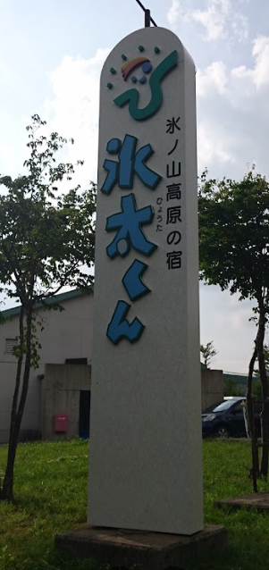
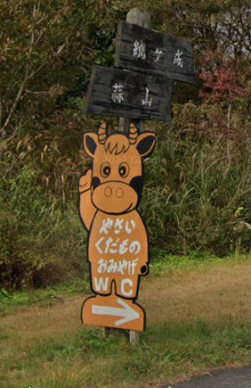
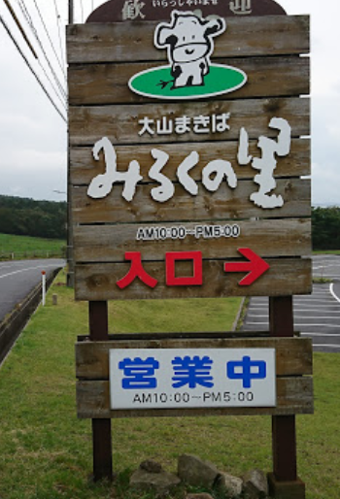

通過チェック３
通過チェック２

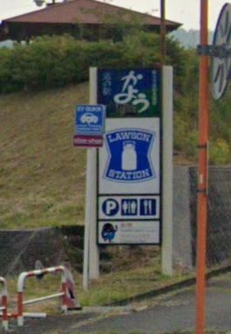

通過チェック1
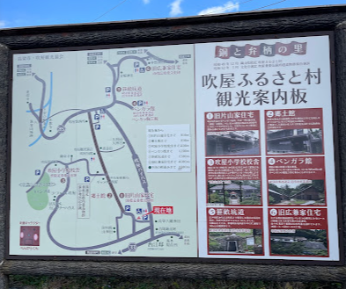

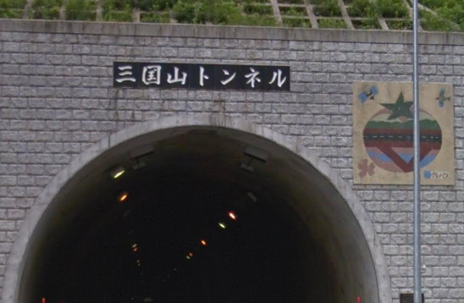

通過チェック４
通過チェック５

通過チェック６

